المؤشرات الكلية

سوق العراق للاوراق المالية
جلسة الاحد 2026/8/16 |  |  |  | تقرير أسعار الأسهم المتداولة لسوق العراق للأوراق المالية
الجلسة (141)
الاسهم المتداولة المدرجة و OTC |  |  | 411,619,707 |  |  | قيمة الأسهم المتداولة المدرجة و OTC |  | 713,430,402 |  |  | صفقات الشركات المدرجة وOTC | 924
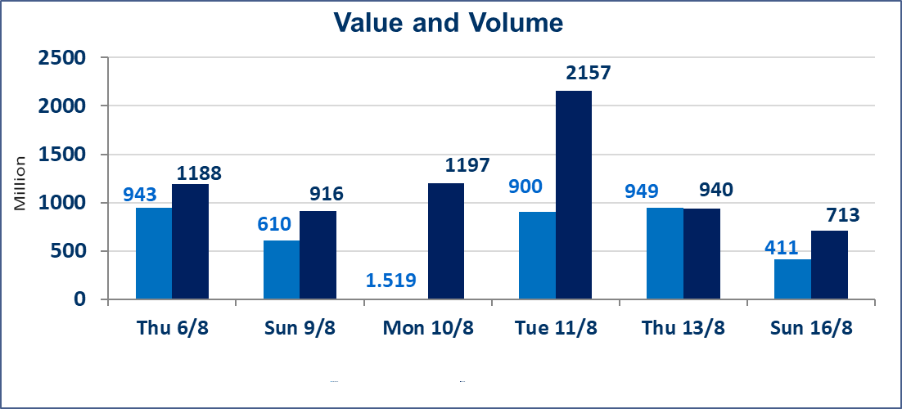
المؤشر60 ISX اليوم | 1033.56 |  | نقطة |  |  | المؤشر15 ISX اليوم | 1257.29 | نقطة
المؤشر 60 ISX السابق | 1026.56 |  | نقطة |  |  | المؤشر 15 ISX السابق | 1256.43 | نقطة
نسبة التغير | 0.68 |  | % |  |  | نسبة التغير | 0.07 | %
عدد النقاط | 7.00 |  | نقطة |  |  | عدد النقاط | 0.86 | نقطة

الشركات المدرجة | 103 | OTC | 22 | 125 |  | الشركات غير المتداولة المدرجة | 42 | OTC | 21 | 63
الشركات المتداولة | 46 | OTC | 1 | 47 |  | الشركات المرتفعة |  |  | 11
شركات الهيئة العامة |  |  |  | 7 |  | الشركات المنخفضة |  |  | 11
الموقوفة بقرار من هيأة الأوراق المالية |  |  |  | 8
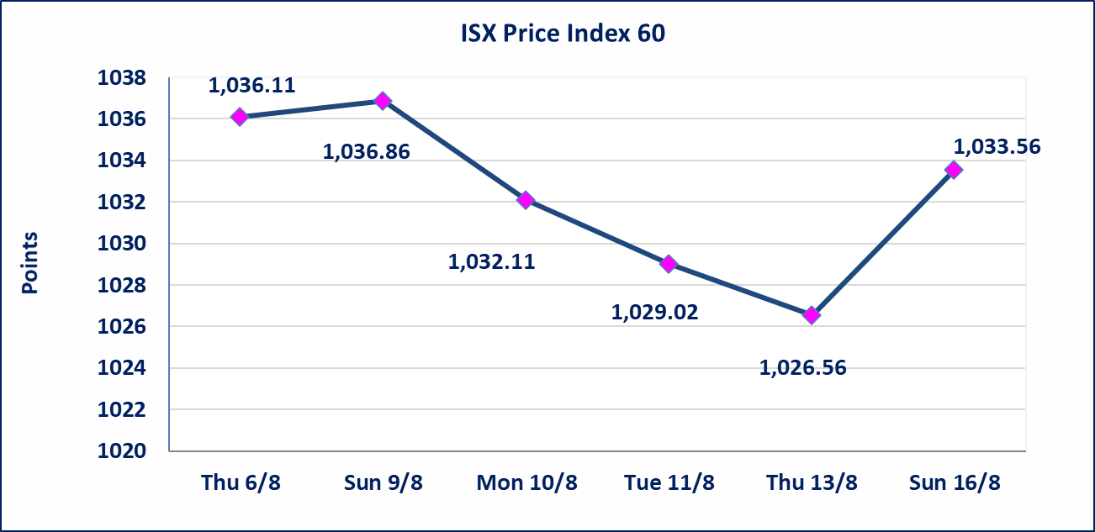

 | استنادا الى كتاب هيأة الاوراق المالية المرقم 1505/10 في 2026/8/13 سيتم ايقاف التداول على اسهم الشركات اعتبارا من جلسة الاثنين 2026/8/17 لعدم الالتزام بمتطلبات الافصاح المالي وتقديم الحسابات الختامية لعام 2025 (مصرف سومر التجاري ،مصرف الموصل ، مصرف الاتحاد العراقي ، مصرف المتحد ، مصرف الوطني الاسلامي ،مصرف الدولي ، مصرف العالم ،مصرف امين العراق ،فنادق عشتار ، الوطنية للاستثمارات السياحية ، الحديثة للانتاج الحيواني ، بابل للانتاج الحيواني) واستمرار التداول على الشركات ( العراقية لصناعة الكارتون ، الصناعات الالكترونية ، الصناعات الخفيفة ، صناعة المواد الانشائية ، العراقية لنقل المنتجات النفطية ، بادية للنقل العام ، فندق فلسطين ، فندق السدير) واستمرار ايقاف التداول على الشركات (الخير للاستثمار المالي،الباتك للاستثمار المالي،بين النهرين للاستثمارات المالية،الزوراء للاستثمار المالي، العراقية للنقل البري، مصرف بابل ، مصرف الشمال، مصرف زين العراق).
الوطنية للصناعات الغذائية (INFF) | تم البدء بعمليات ايداع شهادات اسهم المساهمين لشركة الوطنية للصناعات الغذائية إعتباراً من جلسة الاحد 2026/5/24 وسيتم اطلاق التداول لحين اكمال انتهاء الاجراءات في مركز الايداع في منصة الشركات غير المدرجة ISX-OTC.
الحد الأعلى والادنى للتغير في السعر | نسبة التغير الحدود الدنيا للحركة السعرية للاسهم من (5% الى 10%) والحدود العليا من(10% الى 25%)في كافة المنصات ماعدا منصة OTC.
Web site : www.isx-iq.net E-mail : info-isx@isx-iq.net |  |  |  |  | 07834000034 - 07711211522 : ص . ب :3607 العلوية الهاتف |  |  |  |  |  | بغداد /الكرادة/ قرب المسرح الوطني /مجاور مصرف الخليج التجاري

نسبة التغير
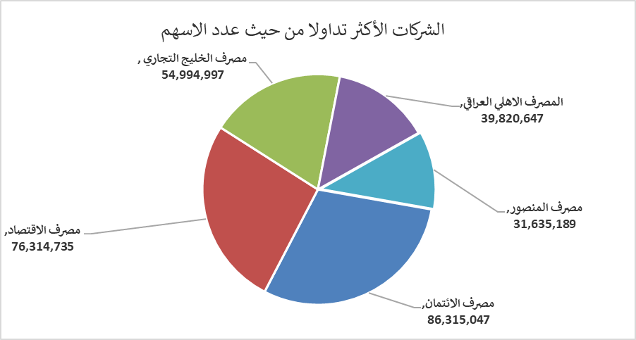
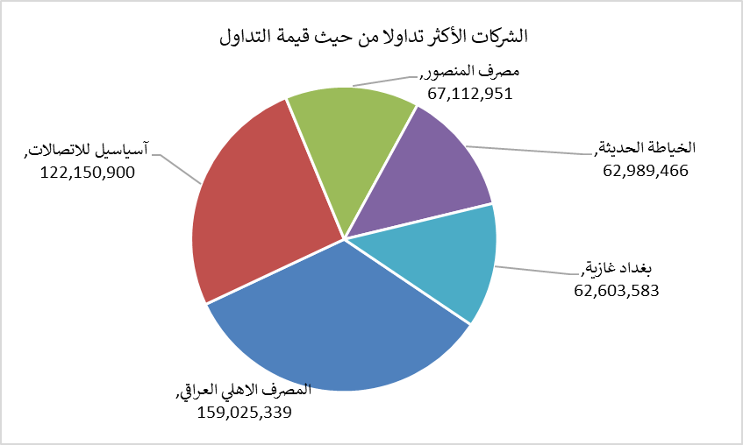
الشركات الأكثر ارتفاعاً وانخفاضاً

نسبة التغير لاسعار الاغلاق الاكثر ارتفاعاً |  |  |  | نسبة التغير لاسعار الاغلاق الاكثر انخفاضاً
اسم الشركة | اغلاق | التغير(%) | الاسهم المتداولة | اسم الشركة | اغلاق | التغير (%) | الاسهم المتداولة
الخليج للتامين | 0.670 | 24.07 | 4,090,595 | الامين العقارية | 1.550 | -6.06 | 997,000
فنادق المنصور | 67.000 | 8.06 | 3,146 | مصرف الاقتصاد | 0.230 | -4.17 | 76,314,735
الكندي لانتاج اللقاحات البيطرية | 2.700 | 5.47 | 55,515 | التمورالعراقية | 2.040 | -3.32 | 330,658
مصرف سومر التجاري | 0.230 | 4.55 | 1,051,183 | الصناعات الالكترونية | 1.400 | -2.78 | 221,220
الهلال الصناعية | 1.450 | 3.57 | 31,100 | مصرف الطيف الاسلامي | 0.800 | -2.44 | 40,697

الشركات الاكثر نشاطا حسب الاسهم المتداولة (حجم التداول) |  |  |  | الشركات الاكثر نشاطا حسب القيمة المتداولة
اسم الشركة | اغلاق | التغير(%) | الاسهم المتداولة | اسم الشركة | اغلاق | التغير (%) | القيمة المتداولة
مصرف الائتمان | 0.510 | -12.07 | 86,315,047 | المصرف الاهلي العراقي | 3.990 | 0.00 | 159,025,339
مصرف الاقتصاد | 0.230 | -4.17 | 76,314,735 | آسياسيل للاتصالات | 15.980 | 0.00 | 122,150,900
مصرف الخليج التجاري | 0.330 | 0.00 | 54,994,997 | مصرف المنصور | 2.130 | 0.47 | 67,112,951
المصرف الاهلي العراقي | 3.990 | 0.00 | 39,820,647 | الخياطة الحديثة | 6.950 | 1.46 | 62,989,466
مصرف المنصور | 2.130 | 0.47 | 31,635,189 | بغداد غازية | 6.350 | 0.32 | 62,603,583

